Informe SCI
 | Nombre de la Entidad: | INSTITUTO DISTRITAL PARA LA PROTECCIÓN DE LA NIÑEZ Y LA JUVENTIUD - IDIPRON

 | Periodo Evaluado: | 01/01/2020 A 30/06/2020

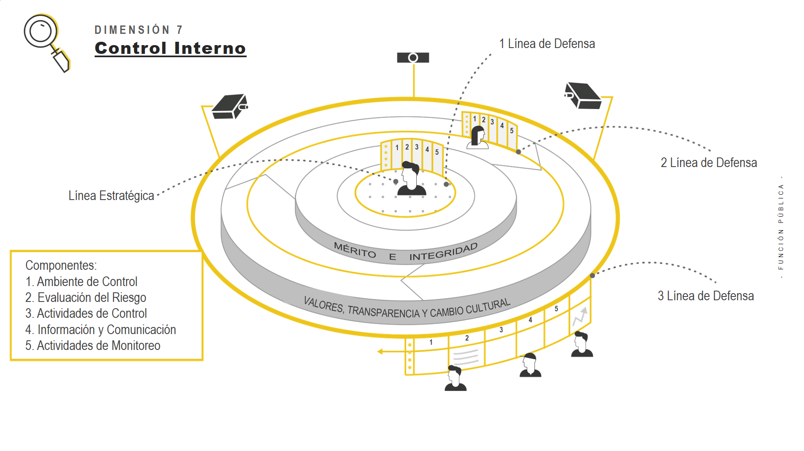
 |  |  |  | Estado del sistema de Control Interno de la entidad |  | 75%

Conclusión general sobre la evaluación del Sistema de Control Interno

¿Están todos los componentes operando juntos y de manera integrada? (Si / en proceso / No) (Justifique su respuesta): | En proceso | La valoración efectuada sobre los criterios o requisitos establecidos en la matriz provista por el Departamento Administrativo de la Función Pública -DAFP, muestra que en el Instituto Distrital para la Proteción de la Niñez y la Juventud -IDIPRON, de los ochenta y un (81) requisitos, treinta y nueve (39) se encuentran presentes y funcionando correctamente, aportando frente al cumplimiento de los objetivos y la gestión de los riesgos institucionales, sin embargo, la entidad respecto de los otros 42 criterios que también se encuentran presentes, registra oportunidades de mejora ya sea frente a su diseño o a la aplicación y ejecucion de los mismos.
¿Es efectivo el sistema de control interno para los objetivos evaluados? (Si/No) (Justifique su respuesta): | No | La calificación obtenida por el IDIPRON del estado de su Sistema de de Control Interno, evaluados los componentes y sus diferentes requisitos de la matriz, arroja un valor del 75%, que corresponde a un grado de cumplimiento SATISFACTORIO, por lo cual se deben implementar acciones dirigidas a garantizar la mejora y fortalecimiento del Sistema pretendiendo así llevarlo a un grado de implementación avanzado. De acuerdo con lo anterior, se evidenció que el Instituto cuenta con una estructura de procesos, políticas, procedimientos, manuales y otras herramientas diseñadas para proporcionar una seguridad razonable para que los objetivos y metas se alcancen de manera adecuada, no obstante, tal como lo establece el DAFP en las instrucciones del diligenciamiento de la matriz "se requiere que cada uno de los cinco (5) componentes del MECI y sus lineamientos, estén presentes, funcionando y operando de manera articulada con el MIPG".
La entidad cuenta dentro de su Sistema de Control Interno, con una institucionalidad (Líneas de defensa) que le permita la toma de decisiones frente al control (Si/No) (Justifique su respuesta): | Si | El Instituto en la Política para la Administración del Riesgo en su numeral 5.4 LINEAS DE DEFENSA Y RESPONSABILIDADES INSTITUCIONALES, presenta las líneas de defensa de la Institución, su finalidad y las responsabilidades asignadas a cada una de ellas, así: 1. Línea Estratégica: Define el marco general para la gestión del riesgo y el control y supervisa su cumplimiento. 2. Primera Línea: Desarrolla e implementa procesos de control y gestión de riesgos a través de su identificación, análisis, valoración, monitoreo y acciones de mejora. 3. Segunda Línea: Asegura que los controles y los procesos de gestión de riesgos implementados por la primera línea de defensa, estén diseñados apropiadamente y funcionen como se pretende. 4. Tercera Línea: Proporciona información sobre la efectividad del Sistema de Control Interno, a través de uin enfoque basado en riesgos, incluida la operación de la primera y segunda línea de defensa. No obstante lo anterior, el Instituo debe fortalecer, articular, visibilizar y documentar el accionar de sus diferentes líneas de defensa.

Componente | ¿El componente está presente y funcionando? |  | Nivel de Cumplimiento componente | Estado actual: Explicacion de las Debilidades y/o Fortalezas | Nivel de Cumplimiento componente presentado en el informe anterior | Estado del componente presentado en el informe anterior | Avance final del componente

Ambiente de control | Si |  | 82% | El diligenciamiento de los 24 criterios establecidos para el componente de Ambiente de Control evidencia que quince (15) se encuentran presentes y funcionado correctamente, equivalente al 62,5% de ellos; para los nueve (9) restantes, listados a continuación, se recomienda establecer e implementar acciones para fortalecer y/o mejorar su diseño o ejecución: 1.1 Aplicación del Código de Integridad 2.2 Definición y documentación del Esquema de Líneas de Defensa 2.3 Definición de líneas de reporte en temas clave para la toma de decisiones 3.3 Evaluación de la planeación estratégica 4.4 Analizar si se cuenta con políticas claras y comunicadas relacionadas con la responsabilidad de cada servidor sobre el desarrollo y mantenimiento del control interno 4.5 Evaluación de las actividades relacionadas con el retiro del personal 5.4 Se evalúa la estructura de control a partir de los cambios en procesos, procedimientos 4.7 Evaluación frente a los productos y servicios 5.6 La entidad analiza los informes presentados por la OCI y evalúa su impacto en relación con la mejora institucional El esquema de las líneas defensa no está formal y funcionalmente implementado en la entidad, por lo tanto no está funcionando adecuadamente, se tiene contemplado dentro del plan de trabajo para este año Documentar para el Instituto como se llevará a cabo la implementación de las líneas de defensa | 97% | Teniendo en cuenta que el componente tiene como propósito asegurar un ambiente de control que le permita a la entidad disponer de las condiciones mínimas para el ejercicio del control interno. El Instituto viene trabajando en su direccionamiento estratégico y fortaleciendo en el talento humano el compromiso con la Integridad y los principios del servicio público. Por otra parte se está trabajando en fortalecer el seguimiento a metas, teniendo en cuenta los niveles de autoridad y responsabilidad que establecen las líneas de reporte: financiera, contable, resultados en la gestión, contratación, ejecución presupuestal, entre otros, que faciliten la toma de decisiones. | -15%

Evaluación de riesgos | Si |  | 62% | El diligenciamiento de los 17 criterios establecidos para el componente de Evaluación de Riesgos evidencia que tres (3) se encuentran presentes y funcionado correctamente, equivalente al 17,7% de ellos, para los catorce (14) restantes, listados a continuación, se recomienda establecer e implementar acciones para fortalecer y mejorar su diseño y/o ejecución: 7.1 En la política de Administración del Riesgo, su alcance define lineamientos para toda la entidad. 7.2 La Oficina de Planeación, como 2ª línea de defensa, consolida información clave frente a la gestión del riesgo 7.3 A partir de la información consolidada y reportada por la 2ª línea de defensa a la Alta Dirección analiza sus resultados y considera si se ha presentado materialización del riesgo 7.5 Se llevan a cabo seguimientos a las acciones definidas para resolver materializaciones del riesgo detectadas 8.1 La Alta Dirección acorde con el análisis del entorno interno y externo, define los procesos, programas o proyectos susceptibles de posibles actos de corrupción 8.3 Para el desarrollo de las actividades de control, la entidad considera la adecuada división de funciones 8.4 La Alta Dirección evalúa fallas en los controles (diseño y ejecución) para definir cursos de acción apropiadas para su mejora 9. 1 Acorde con lo establecido en la política de Administración del Riesgo, se monitorean 9.2 La Alta Dirección analiza los riesgos asociadas a actividades tercerizadas 9.3 La Alta Dirección monitorea los riesgos aceptados revisando que sus condiciones no hayan cambiado 9.4 La Alta Dirección evalúa fallas en los controles para definir cursos de acción 9.5 La entidad analiza el impacto sobre el control interno por cambios en los diferentes niveles organizacionales 7.4 Cuando se detectan materializaciones del riesgo, se definen los cursos de acción 8.2 La Alta Dirección monitorea los riesgos de corrupción con la periodicidad establecida en la política Se cuenta con la definición de los objetivos con claridad para i | 91% | Este componente hace referencia al ejercicio efectuado bajo el liderazgo del equipo directivo y de todos los servidores de la entidad, y permite identificar, evaluar y gestionar eventos potenciales, tanto internos como externos, que puedan afectar el logro de los objetivos institucionales. Para este componente, el seguimiento de la gestión del riesgo busca la identificación de objetivos alineados con su planeación estratégica, atendiendo el análisis del contexto interno, externo y de los procesos de la entidad. A partir de lo anterior en el Instituto, se identifican los riesgos para la consecución de sus objetivos, incluyendo lo relacionado con fraude y corrupción en todos los niveles y los analiza para determinar cómo deben gestionarse. | -29%

Actividades de control | Si |  | 67% | El diligenciamiento de los 12 criterios establecidos para el componente de Actividades de Control evidencia que cuatro (4) se encuentran funcionado plenamente, equivalente al 33,3% de ellos, para los ocho (8) restantes, listados a continuación, se recomienda establecer e implementar acciones para fortalecer y mejorar su diseño o ejecución: 10.1 La entidad considera la adecuada división de las funciones y que estas se encuentren segregadas 10.2 Se han identificado y documentado las situaciones específicas en donde no es posible segregar funciones 10.3 El diseño de otros sistemas de gestión se integran de forma adecuada a la estructura de control de la entidad 11.1 La entidad establece actividades de control relevantes sobre las infraestructuras tecnológicas 11.2 Para los proveedores de tecnología selecciona y desarrolla actividades de control interno sobre las actividades realizadas 11.3 Se cuenta con matrices de roles y usuarios siguiendo los principios de segregación de funciones 11.4 Se cuenta con información de la 3ª línea de defensa en relación con los controles implementados 12.4 Verificación de que los responsables estén ejecutando los controles tal como han sido diseñados | 99% | Para este componente las actividades de control sirven como mecanismo para apalancar el logro de los objetivos y forman parte integral de los procesos, su objetivo es permitir el control de los riesgos identificados, con el fin de lograr los objetivos de la entidad Este componente se evidencia a través de políticas y procedimientos que ayudan a asegurar que sean llevadas a cabo aquellas acciones necesarias para administrar el riesgo. Estas actividades, manuales o automáticas, tienen varios objetivos y son aplicadas en diferentes niveles de la organización. | -32%

Información y comunicación | Si |  | 77% | El diligenciamiento de los 14 criterios establecidos para el componente de Información y Comunicación evidencia que siete (7) se encuentran presentes y funcionado correctamente, equivalente al 50% de ellos, para los siete (7) restantes, listados a continuación, se recomienda establecer e implementar acciones para fortalecer y mejorar su diseño y/o ejecución: 13.1 La entidad ha diseñado sistemas de información para capturar y procesar datos 13.2 La entidad cuenta con el inventario de información relevante 13.3 La entidad considera un ámbito amplio de fuentes de datos 14.2 La entidad cuneta con políticas de operación relacionadas con la administración 15.3 La entidad cuenta con procesos o procedimientos para el manejo de información 15.5 La entidad analiza periódicamente su caracterización de usuarios o grupos de valor 14.1 Para la comunicación interna la Alta Dirección tiene mecanismos que permitan dar a conocer los objetivos En el componente de información y comunicación se evidencia que se cuenta con el despliegue de las políticas, se evalúa la actualización de los procesos, procedimientos, políticas de operación , de igual manera se cuenta con el diseño de controles y se evalúa frente a la gestión del riesgo. | 95% | Este componente permite identificar, capturar y comunicar información pertinente para que los servidores puedan llevar a cabo sus responsabilidades. Para este componente se deberán utilizar los medios adecuados y en los tiempos oportunos. Se requiere manejar información generada internamente, así como información sobre hechos y condiciones externas necesarias para tomar decisiones y generar informes externos confiables | -19%

Monitoreo | Si |  | 86% | El diligenciamiento de los 14 criterios establecidos para el componente de Monitoreo evidencia que diez (10) se encuentran presentes y funcionado correctamente, equivalente al 71,43% de ellos, para los cuatro (4) restantes, listados a continuación, se recomienda establecer e implementar acciones para fortalecer y mejorar su diseño y/o ejecución: 16.4 Acorde con el Esquema de Líneas de Defensa se han implementado procedimientos de monitoreo continuo 17.3 La entidad cuenta con políticas donde se establezca a quién reportar las deficiencias de control interno 17.7 Verificación del avance y cumplimiento de las acciones incluidas en los planes de mejoramiento 17.8 Evaluación de la efectividad de las acciones incluidas en los Planes de mejoramiento | 94% | En el Instituto este componente permite desarrollar las actividades de supervisión continua en el día a día, así como evaluaciones periódicas (autoevaluación, auditorías) donde se valora la efectividad del control interno de la entidad, la eficiencia, eficacia y efectividad de los procesos, el nivel de ejecución de los planes, programas y proyectos, los resultados de la gestión, con el propósito de detectar desviaciones, establecer tendencias, y generar recomendaciones para orientar las acciones de mejoramiento de la entidad pública. | -8%

